平均值
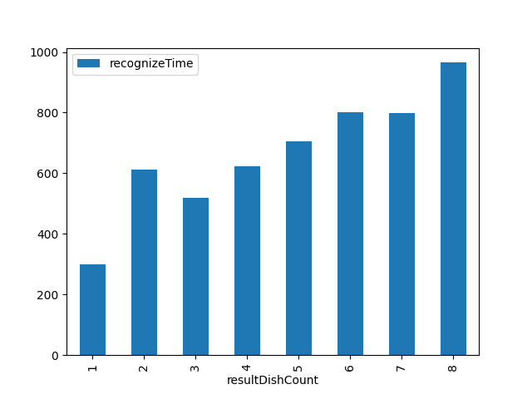
resultDishCount | recognizeTime
1 | 299
2 | 612.06666667
3 | 519.83529412
4 | 624.15930018
5 | 704.73613963
6 | 801.265625
7 | 798.8
8 | 965.31927711

